бланк-заявка
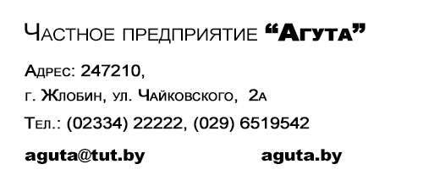

Клиент: |  |  | Компания (или ФИО)
e-mail: |  |  | Электоронная почта
Телефон: |  |  | Контактный тел.
X-1
Материал (толщина): |  |  | ЛДСП 18 мм / 10мм / 36мм / ДВП 3мм
Цвет материала: |  |  | цвет материала
Цвет кромки: |  |  | цвет кромки
Y-1
Y-2
X-2
Бланк-заявка раскроя материала
Направление текстуры материала вдоль ДЛИНЫ (Х). Размеры детали указываются в "мм". Кромку можно нанести ПВХ-0,4 (0,6)мм или ПВХ-2мм (в соответствующих графах заполняется "2" или "0,4"). Размер детали указывается без учёта нанесённой кромки.
№ п/п | Размер детали |  | кол-во | Кромление детали |  |  |  | ПРИМЕЧАНИЕ
 | ДЛИНА (X) | ШИРИНА (Y) |  | X-1 | X-2 | Y-1 | Y-2
1
2
3
4
5
6
7
8
9
10
11
12
13
14
15
16
17
18
19
20
21
22
23
24
25
26
27
28
29
30
31
32
33
 |  |  | 0

